業務フロー
システム名 |  |  | システム種別 |  | 基本設計書 |  | 作成者 | 作成日 | 更新者 | 更新日 | 版数
POSサーバー |  |  | POSサーバ |  |  |  | TuyenNH | 2023-06-07 | TuyenNH | 2024-07-06 | 0.11

機能カテゴリー |  | 73_レジ状況照会 |  | 項目 |  | 概要設計 | 業務フロー

 | ●1_自動釣銭機

●●
画面表示
●●
モーダル表示

●●
処理機能
本来なら、処理内で分岐もあるとは思いますが、今回は、分岐処理についても、一括で処理機能と定義しています。
●●
音声ファイル

 | ●1_レジ周辺機器

セカンドディスプレイ
●●
セカンドディスプレイ画面表示
スキャナー
●●
スキャナー

スキャナー
自動釣銭機
●●
自動釣銭機
プリンター
●●

磁気カードリーダー
磁気カードリーダー
エフケイシステム 両面双方向読み取り MJR-100

 | ●外部連携

●●
API連携
本来ならDBですが、DBの意味で使用しています。
●●
他の機能への連携

●●
端末内DB
設定関連などのDB
最新
ボタン名

最新
分岐・判定

●●
他の機能への連携

機能概要
システム名 |  |  | システム種別 |  | 基本設計書 |  | 作成者 | 作成日 | 更新者 | 更新日 | 版数
POSサーバー |  |  | POSサーバ |  |  |  | TuyenNH | 2024-05-28 | TuyenNH | 2024-07-06 | 0.11

機能カテゴリ |  | 73_レジ状況照会 |  | 項目 |  | 概要設計 | 機能概要

X1_メニュー機能
 | 73_レジ状況照会
 |  |  |  |  |  |  |  |  |  |  |  | 1
 |  |  |  |  |  |  |  |  |  |  |  | 2
 |  |  |  |  |  |  |  |  |  |  |  | 3
 |  |  |  |  |  |  |  |  |  |  |  | 4
 |  |  |  |  |  |  |  |  |  |  |  | 5
73 レジ状況照会
 |  |  |  |  |  |  |  |  |  |  |  | 6
 |  |  |  |  |  |  |  |  |  |  |  | 7
 |  |  |  |  |  |  |  |  |  |  |  | 8
 |  |  |  |  |  |  |  |  |  |  |  | 9
 |  |  |  |  |  |  |  |  |  |  |  | 10
 |  |  |  |  |  |  |  |  |  |  |  | 11
SC7301
レジ状況照会一覧画面
 |  |  |  |  |  |  |  |  |  |  |  | 12
 |  |  |  |  |  |  |  |  |  |  |  | 13
 |  |  |  |  |  |  |  |  |  |  |  | 14
 |  |  |  |  |  |  |  |  |  |  |  | 15
 |  |  |  |  |  |  |  |  |  |  |  | 16
店舗情報をタッチすると共通機能を実行する。
各ユーザーのstoreIdに基づいて、各店舗に該当する店舗一覧を取得する。
storeId = 09999の場合、全ての店舗一覧を取得する。
 |  |  |  |  |  |  |  |  |  |  |  | 17
画面初期化
店舗情報（ヘッダー）
 |  |  |  |  |  |  |  |  |  |  |  | 18
 |  |  |  |  |  |  |  |  |  |  |  | 19
 |  |  |  |  |  |  |  |  |  |  |  | 20
 |  |  |  |  |  |  |  |  |  |  |  | 21
 |  |  |  |  |  |  |  |  |  |  |  | 22
店舗一覧表示モダール
1つ又は複数の店舗選択可能。
観客が選択した店舗を保存する。SC7301画面に戻ると、観客が選択した店舗を表示する。SCX0101_メインメニュー画面に戻ると、顧客が選択した店舗をクリアする。
 |  |  |  |  |  |  |  |  |  |  |  | 23
MD0101
店舗一覧モダール
 |  |  |  |  |  |  |  |  |  |  |  | 24
 |  |  |  |  |  |  |  |  |  |  |  | 25
 |  |  |  |  |  |  |  |  |  |  |  | 26
 |  |  |  |  |  |  |  |  |  |  |  | 27
 |  |  |  |  |  |  |  |  |  |  |  | 28
 |  |  |  |  |  |  |  |  |  |  |  | 29
・決定ボタン：MD0101_店舗一覧モダールでユーザーが選択したstoreIdを使用して店舗連携情報確認機能を実行する。
・取消ボタン：モーダルを閉じて、SCX101_メインメニュー画面に戻る。
 |  |  |  |  |  |  |  |  |  |  |  | 30
決定
取消
 |  |  |  |  |  |  |  |  |  |  |  | 31
 |  |  |  |  |  |  |  |  |  |  |  | 32
 |  |  |  |  |  |  |  |  |  |  |  | 33
 |  |  |  |  |  |  |  |  |  |  |  | 34
73
 |  |  |  |  |  |  |  |  |  |  |  | 35
 |  |  |  |  |  |  |  |  |  |  |  | 36 | 「各周辺機器接続」項目を追加してエリアの表示を削除するレイアウト
SC7301
レジ状況照会一覧画面
初期表示：
・ 営業日：現在日
・ ステータス: 全通常
・「検索」ボタン、「詳細」ボタン：有効
・検索アクションを実行しないので、レジ状況情報表示一覧エリアにはデータを表示せず、ヘッダー情報のみを表示する。
画面のイベント、ロジック：
・営業日:
‣デフォルトで現在日が選択される。
‣曜日を表示する。例：2024/05/28(火)
‣カレンダーから日付を選択し、過去・未来の日も選択可能。
・ステータスは全通常と全異常の状態で検索可能
・検索時のデータがない場合、エラーモダールを表示する。メッセージ：データが見つかりませんでした。
・検索時のデータがある場合、以下の情報フィールドを画面に表示する。
‣店舗: {店舗コード}:{店舗名称}の形式で表示する。
‣レジ: {レジコード}:{レジ名称}の形式で表示する。
‣状態は以下の4つの種類がある。
+精算済：緑色で表示
+未精算：オレンジ色で表示
+未開設：紫色で表示
+ 未稼働：赤色で表示し、店舗、レジ、状態の情報のみを表示し、他の項目がブランクを表示する。
‣各周辺機器接続：
+すべての周辺機器が接続されている場合、テキスト「通常」（緑色）を表示する
+1つでも周辺機器が接続されていない場合、テキスト「異常」（赤色）を表示する。
+ 項目にホバーすると、周辺機器の接続状況詳細を表示するツールチップを表示する。
・営業日：yyyy/mm/ddの形式で表示する
・営業回数（1回の支払いごとに1回としてカウント）
+マスタ更新日時がなく、マスタ反映状況が未反映(未起動)の場合、営業日を使用して表示する。 例：営業日が2024/05/27の場合、「20240527」を表示する。
+ 上記以外の場合、レジの営業回数を正しく表示する。
‣開設回数：
+状態が未開設の場合、項目にはブランクを表示する。
+状態が精算済又は未精算の場合、レジの開設回数を表示する。
‣担当者: レジを所有する会社のコードと名称を {会社コード}:{会社名称} の形式で表示する。
‣最終更新日時: 「yyyy/mm/dd hh:mm」の形式で表示する (例：2024/05/28 15:05)
‣マスターダウン ロード日時: レジへのマスターダウンロード日時（プリセット、売価、割引など）を「yyyy/mm/dd hh:mm」の形式で表示する（例：2024/05/28 15:05）
‣マスタ更新日時とマスタ反映状況
+ レジにマスターをダウンロードした後、ダウンロードされたマスターを適用する必要がある。これらの項目にはマスタ更新日時とマスタ反映状況を表示する。
+ マスタ更新日時：「yyyy/mm/dd hh:mm」形式で表示する (例：2024/05/28 15:05)
+ マスタ反映状況は以下の3つ種類を含む。
未反映(未起動)
未反映(起動済)
反映済
・ 詳細ボタンをタッチすると、KN7302_レジ状況照会詳細取得機能を実行する。
・レコードが選択されていない場合、「明細行が選択されていません。」メッセージがあるモダールを表示する。
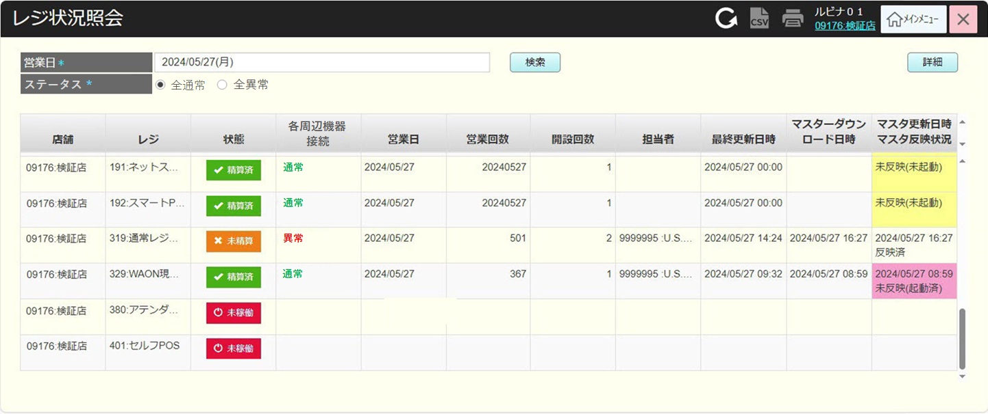
 |  |  |  |  |  |  |  |  |  |  |  | 37
 |  |  |  |  |  |  |  |  |  |  |  | 38
 |  |  |  |  |  |  |  |  |  |  |  | 39
 |  |  |  |  |  |  |  |  |  |  |  | 40
 |  |  |  |  |  |  |  |  |  |  |  | 41
 |  |  |  |  |  |  |  |  |  |  |  | 42
 |  |  |  |  |  |  |  |  |  |  |  | 43
検索
詳細
 |  |  |  |  |  |  |  |  |  |  |  | 44
 |  |  |  |  |  |  |  |  |  |  |  | 45
 |  |  |  |  |  |  |  |  |  |  |  | 46
 |  |  |  |  |  |  |  |  |  |  |  | 47
 |  |  |  |  |  |  |  |  |  |  |  | 48
KN7301
レジ状況照会一覧取得機能
AP7301
レジ状況照会一覧取得
 |  |  |  |  |  |  |  |  |  |  |  | 49
 |  |  |  |  |  |  |  |  |  |  |  | 50
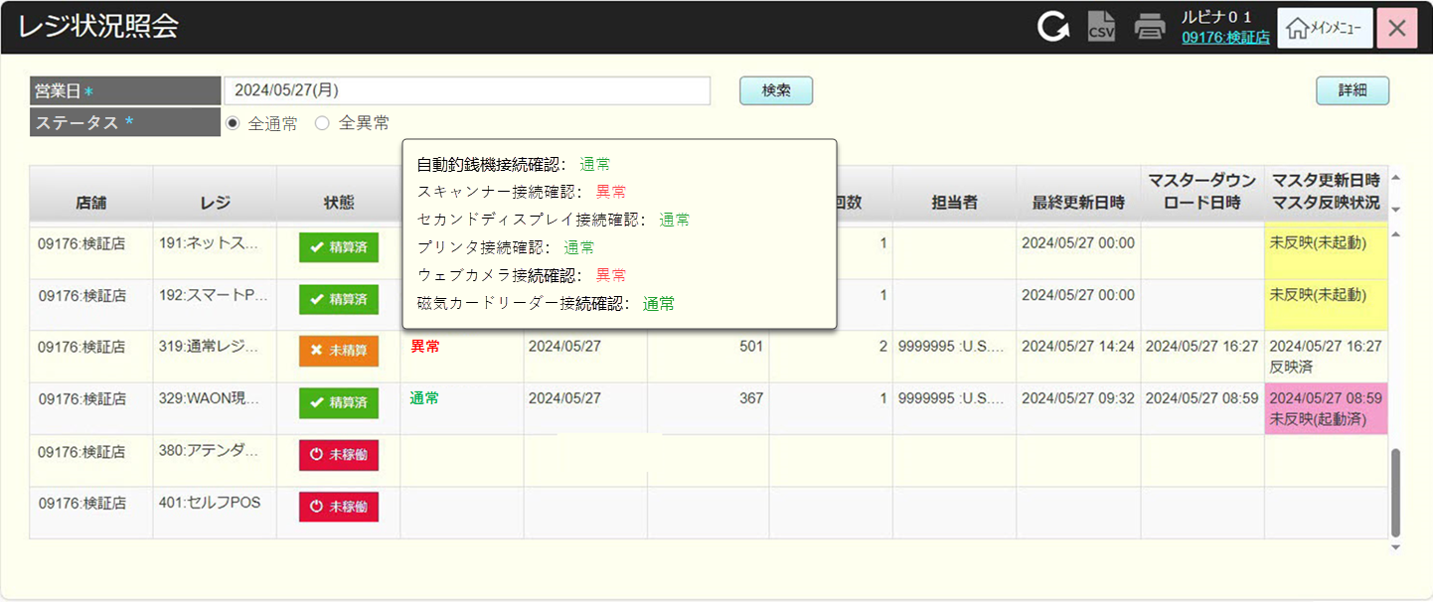
 |  |  |  |  |  |  |  |  |  |  |  | 1
 |  |  |  |  |  |  |  |  |  |  |  | 2
 |  |  |  |  |  |  |  |  |  |  |  | 3
 |  |  |  |  |  |  |  |  |  |  |  | 4
データなし
 |  |  |  |  |  |  |  |  |  |  |  | 5
データあり
 |  |  |  |  |  |  |  |  |  |  |  | 6
 |  |  |  |  |  |  |  |  |  |  |  | 7
 |  |  |  |  |  |  |  |  |  |  |  | 8
MD_ERROR
データが見つかりませんでした
 |  |  |  |  |  |  |  |  |  |  |  | 9
 |  |  |  |  |  |  |  |  |  |  |  | 10
 |  |  |  |  |  |  |  |  |  |  |  | 11
はい
 |  |  |  |  |  |  |  |  |  |  |  | 12
 |  |  |  |  |  |  |  |  |  |  |  | 13
 |  |  |  |  |  |  |  |  |  |  |  | 14
 |  |  |  |  |  |  |  |  |  |  |  | 15
KN7302
レジ状況照会詳細取得機能
AP7302
レジ状況照会詳細取得
 |  |  |  |  |  |  |  |  |  |  |  | 16
 |  |  |  |  |  |  |  |  |  |  |  | 17
 |  |  |  |  |  |  |  |  |  |  |  | 18
 |  |  |  |  |  |  |  |  |  |  |  | 19 | 古いレイアウト
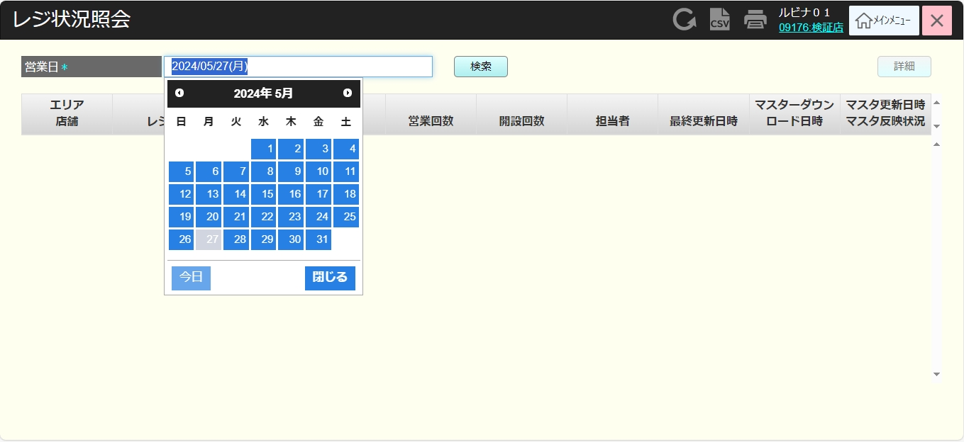
 |  |  |  |  |  |  |  |  |  |  |  | 20
 |  |  |  |  |  |  |  |  |  |  |  | 21
 |  |  |  |  |  |  |  |  |  |  |  | 22
MD7301
レジ状況照会詳細
 |  |  |  |  |  |  |  |  |  |  |  | 23
 |  |  |  |  |  |  |  |  |  |  |  | 24
 |  |  |  |  |  |  |  |  |  |  |  | 25
 |  |  |  |  |  |  |  |  |  |  |  | 26
取消
 |  |  |  |  |  |  |  |  |  |  |  | 27
 |  |  |  |  |  |  |  |  |  |  |  | 28
 |  |  |  |  |  |  |  |  |  |  |  | 29
73
 |  |  |  |  |  |  |  |  |  |  |  | 30
 |  |  |  |  |  |  |  |  |  |  |  | 31
 |  |  |  |  |  |  |  |  |  |  |  | 32
 |  |  |  |  |  |  |  |  |  |  |  | 33
 |  |  |  |  |  |  |  |  |  |  |  | 34
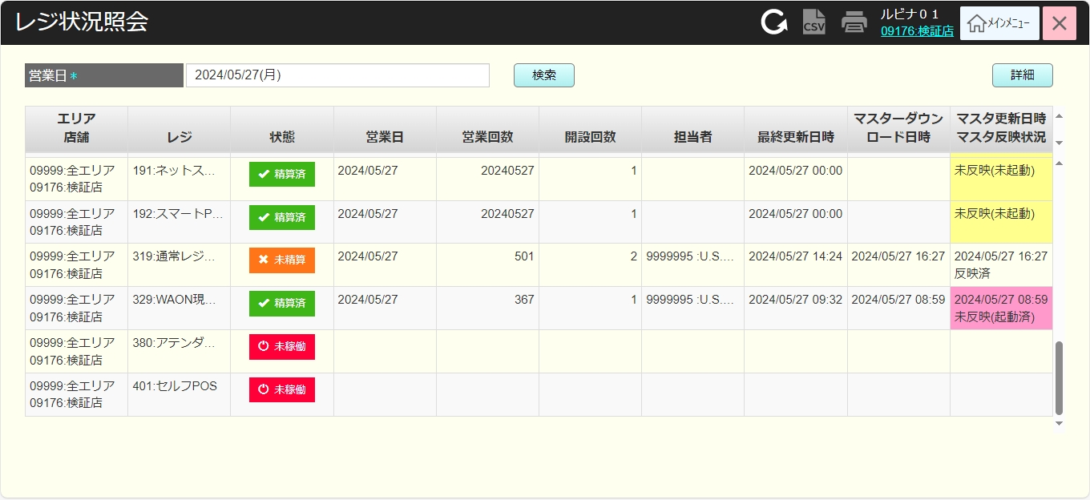
 |  |  |  |  |  |  |  |  |  |  |  | 35
 |  |  |  |  |  |  |  |  |  |  |  | 36
 |  |  |  |  |  |  |  |  |  |  |  | 37
 |  |  |  |  |  |  |  |  |  |  |  | 38
 |  |  |  |  |  |  |  |  |  |  |  | 39
 |  |  |  |  |  |  |  |  |  |  |  | 40
 |  |  |  |  |  |  |  |  |  |  |  | 41
 |  |  |  |  |  |  |  |  |  |  |  | 42
 |  |  |  |  |  |  |  |  |  |  |  | 43
 |  |  |  |  |  |  |  |  |  |  |  | 44
 |  |  |  |  |  |  |  |  |  |  |  | 45
 |  |  |  |  |  |  |  |  |  |  |  | 46
 |  |  |  |  |  |  |  |  |  |  |  | 47
 |  |  |  |  |  |  |  |  |  |  |  | 48
 |  |  |  |  |  |  |  |  |  |  |  | 49
 |  |  |  |  |  |  |  |  |  |  |  | 50
 |  |  |  |  |  |  |  |  |  |  |  | 1
 |  |  |  |  |  |  |  |  |  |  |  | 2
 |  |  |  |  |  |  |  |  |  |  |  | 3
 |  |  |  |  |  |  |  |  |  |  |  | 4
 |  |  |  |  |  |  |  |  |  |  |  | 5
 |  |  |  |  |  |  |  |  |  |  |  | 6
 |  |  |  |  |  |  |  |  |  |  |  | 7
 |  |  |  |  |  |  |  |  |  |  |  | 8
 |  |  |  |  |  |  |  |  |  |  |  | 9
 |  |  |  |  |  |  |  |  |  |  |  | 10
 |  |  |  |  |  |  |  |  |  |  |  | 11
▪レジ状況詳細情報表示モダールには、SC7301_レジ状況照会一覧画面で表示された情報に加えて、 以下の情報を追加表示する。
・各周辺機器接続：
+各周辺機器の接続状況を表示する。
*接続されている場合は、テキスト「通常」（緑色）を表示する。
*接続されていない場合は、テキスト「異常」（赤色）を表示する。
+現在、以下の周辺機器が含まれている。
* 自動釣銭機接続確認
* スキャンナー接続確認
* セカンドディスプレイ接続確認
* プリンタ接続確認
* ウェブカメラ接続確認
* 磁気カードリーダー接続確認
・取引番号：営業日に従って最後取引番号を表示する。
・ダウンロードマスターバージョン: 実際にレジにダウンロードされたマスターバージョンを表示する。
・反映済マスターパージョン: レジに反映されたマスターパージョンを表示する。
・ダウンロードモジュールバージョン: この項目の意味が分かりませんので、ご説明お願い致します。
 |  |  |  |  |  |  |  |  |  |  |  | 12 | 「各周辺機器接続」項目と各周辺機器を追加するレイアウト
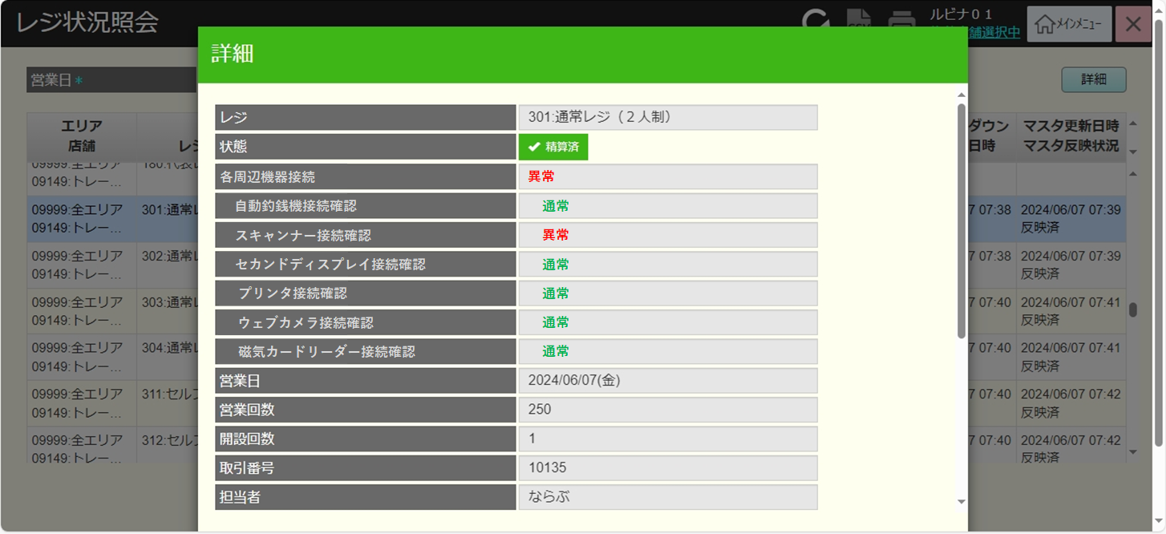
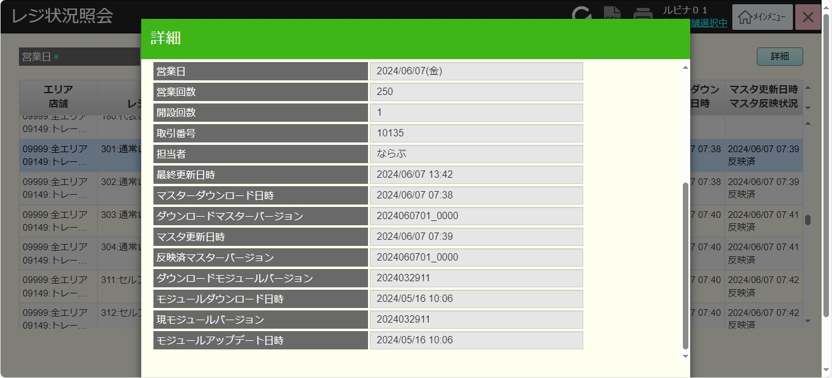
 |  |  |  |  |  |  |  |  |  |  |  | 13
 |  |  |  |  |  |  |  |  |  |  |  | 14
 |  |  |  |  |  |  |  |  |  |  |  | 15
 |  |  |  |  |  |  |  |  |  |  |  | 16
 |  |  |  |  |  |  |  |  |  |  |  | 17
 |  |  |  |  |  |  |  |  |  |  |  | 18
 |  |  |  |  |  |  |  |  |  |  |  | 19
 |  |  |  |  |  |  |  |  |  |  |  | 20
 |  |  |  |  |  |  |  |  |  |  |  | 21
 |  |  |  |  |  |  |  |  |  |  |  | 22
 |  |  |  |  |  |  |  |  |  |  |  | 23
 |  |  |  |  |  |  |  |  |  |  |  | 24
 |  |  |  |  |  |  |  |  |  |  |  | 25
 |  |  |  |  |  |  |  |  |  |  |  | 26
 |  |  |  |  |  |  |  |  |  |  |  | 27
 |  |  |  |  |  |  |  |  |  |  |  | 28 | 古いレイアウト
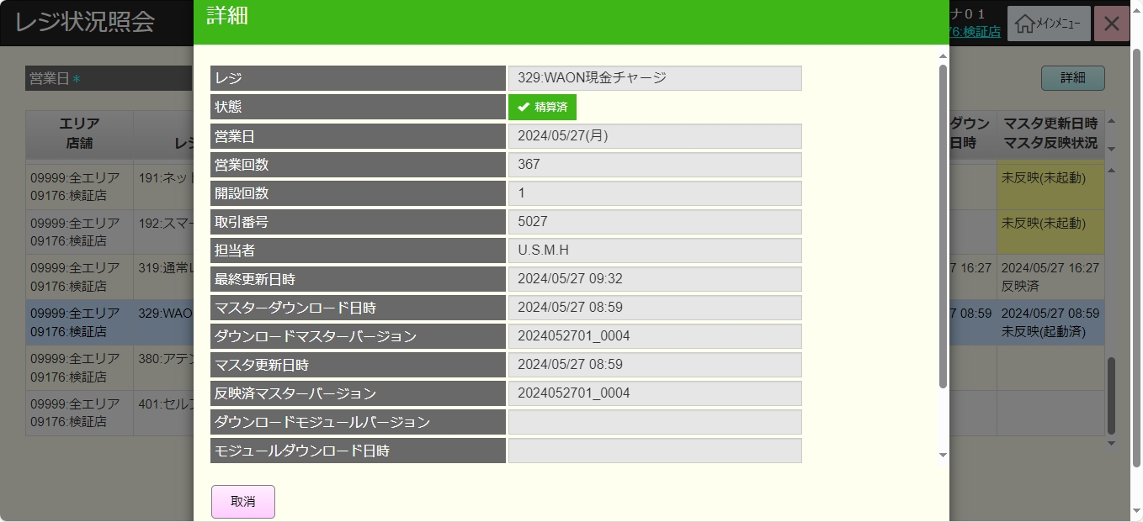
 |  |  |  |  |  |  |  |  |  |  |  | 29
 |  |  |  |  |  |  |  |  |  |  |  | 30
 |  |  |  |  |  |  |  |  |  |  |  | 31
 |  |  |  |  |  |  |  |  |  |  |  | 32
 |  |  |  |  |  |  |  |  |  |  |  | 33
 |  |  |  |  |  |  |  |  |  |  |  | 34
 |  |  |  |  |  |  |  |  |  |  |  | 35
 |  |  |  |  |  |  |  |  |  |  |  | 36
 |  |  |  |  |  |  |  |  |  |  |  | 37

